Worksheet
 | Alklima B.V.
 | Van Hennaertweg 29
 | 2952 CA Alblasserdam
 | NEDERLAND
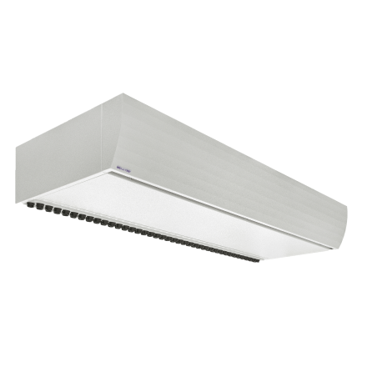
Code | BELLYSE JET 2-250 RC20 VRF ME
Product | Bellyse vrijhangend luchtgordijn 2,5m h=3,0 (VRF P200)

Elektrische gegevens
Naam |  | Waarde | Eenheid
Aansluitspanning ventilatoren |  | 230 | V
Max. opgenomen vermogen ventilatoren |  | 0.83 | kW
Max. opgenomen stroom ventilatoren |  | 6 | A

Technische gegevens
Naam |  | Waarde | Eenheid
Max. luchthoeveelheid |  | 4000 | m³/h
Max. deurbreedte |  | 2.5 | m
Max. montagehoogte (uitblaashoogte) |  | 3 | m

Geluidsprestaties
Naam |  | Waarde | Eenheid
Max. geluidsniveau (op 3 meter afstand) |  | 59 | dB(A)

Afmetingen & aansluitingen
Naam |  | Waarde | Eenheid
Afmetingen (HxBxD) |  | 300 × 2500 × 750 | mm

Uitvoering & werking
Naam |  | Waarde | Eenheid
RAL-nummer |  | 9016
Cassette-uitvoering |  | Nee
Met bedieningspaneel |  | Ja
Met luchtfilter |  | Ja
Uitblaaspatroon |  | Instelbaar
Met draadloze afstandsbediening |  | Nee

